ER図
詳細設計書

システム名 |  | 成果物 |  |  |  |  | 担当
TODOアプリケーション「MyToDo」 |  | ER図 |  |  |  |  | おか

1 | 要件定義フェーズでのER図
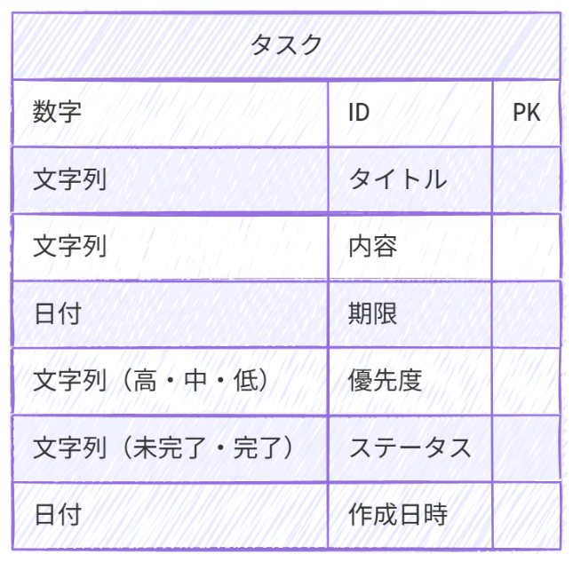

2 | 正規化の検討

 | 2.1 | 第一正規化（1NF）
 |  | 繰り返しは排除されておりスカラー化されている。
 |  | 達成済み

 | 2.2 | 第二正規化（2NF）
 |  | 主キー(ID)に完全関数従属している。
 |  | 達成済み

 | 2.3 | 第三正規化（3NF）
 |  | 推移的関数従属はないが、優先度とステータスをマスタ化する。
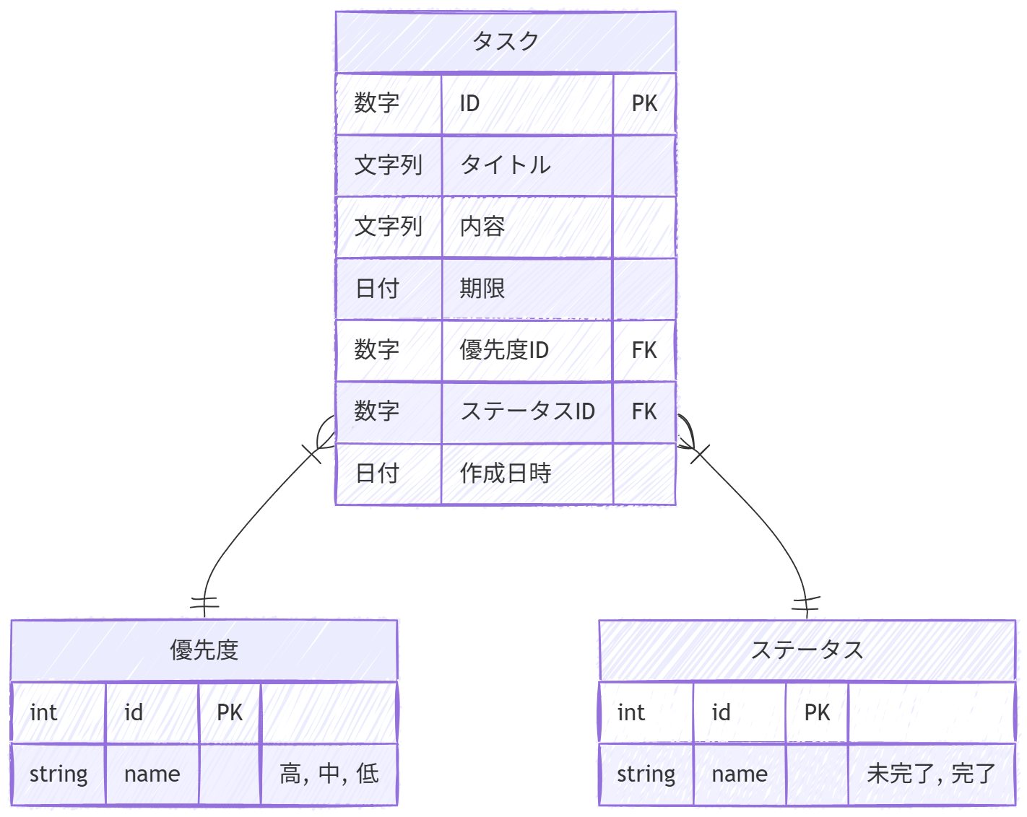

3 | テーブル定義書

エンティティ名 |  |  | システム名
タスク |  |  | MyToDo
テーブル名
tasks

No. | 論 理 名 | 物 理 名 | 型 | 長さ | 精度(小数) | 必須 | 主キー | 備 考
1 | ID | id | INTEGER |  |  | Y | Y
2 | タイトル | title | VARCHAR | 50 |  | Y
3 | 内容 | content | VARCHAR | 200 |  | Y
4 | 期限 | due_date | DATE |  |  | Y
5 | 優先度ID(FK) | priority_id | INTEGER |  |  | Y |  | statuses.id を参照
6 | ステータスID(FK) | status_id | INTEGER |  |  | Y |  | priorities.id を参照
7 | 作成日時 | created_at | DATE |  |  | Y

エンティティ名 |  |  | システム名
優先度 |  |  | MyToDo
テーブル名
priorities

No. | 論 理 名 | 物 理 名 | 型 | 長さ | 精度(小数) | 必須 | 主キー | 備 考
1 | ID | id | INTEGER |  |  | Y | Y
2 | 名前 | name | CHAR | 1 |  | Y |  | 高・中・低

エンティティ名 |  |  | システム名
ステータス |  |  | MyToDo
テーブル名
statuses

No. | 論 理 名 | 物 理 名 | 型 | 長さ | 精度(小数) | 必須 | 主キー | 備 考
1 | ID | id | INTEGER |  |  | Y | Y
2 | 名前 | name | CHAR | 3 |  | Y |  | 未完了・完了

クラス図
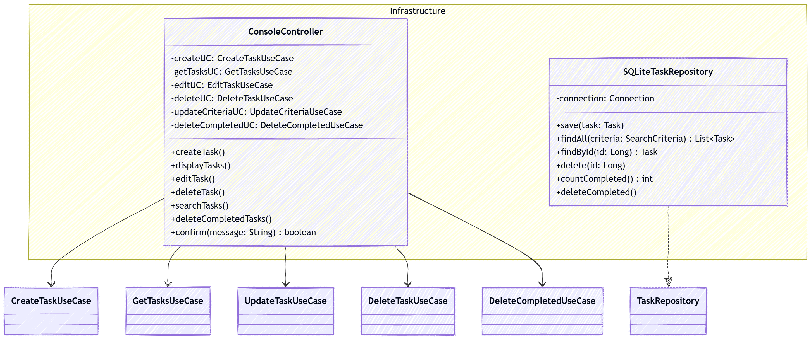
Domain層 | Application層
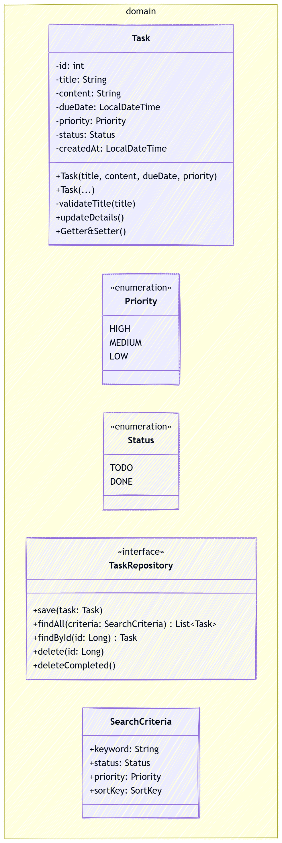

 | Infrastructure層

